Hoja 1
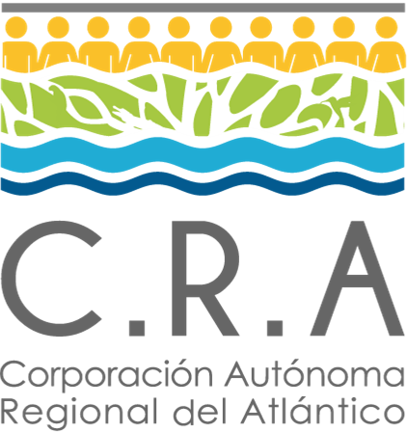 | FORMATO |  |  | 
 | VIABILIZACIÓN DE LOS PROYECTOS AMBIENTALES A EJECUTAR
 | Código: GP-FT-03 | Versión: 3 | Fecha: 13/11/2020

LÍNEA ESTRATÉGICA No
FECHA C.D.P.
NOMBRE DEL PROGRAMA:
NOMBRE DEL PROYECTO:
1. Articulación al PAI del Periodo: XXXX - XXXX (años)
Meta Asociada XXXX (año)
Indicadores Asociados (MADS)
2. Descripción General del Contrato/ Convenio a realizar
Objeto de la contratacion
Síntesis del Proyecto o subproyecto
3. Productos o Resultados Esperados.
Producto | Indicador | Costos ANO:
 |  | $

Evaluador del Proyecto |  | Vo. Bo. Subdirector de Planeacion o Funcionario Designado

